Capturas Interfaces
ESCUELA POLITÉCNICA NACIONAL
CALIDAD DE SOFTWARE
EQUIPO: A.D.A.M.

Interfaces

Captura de Interfaces.- En este reporte deberá agregar capturas de pantallas de cada una de las interfaces del producto desarrollado
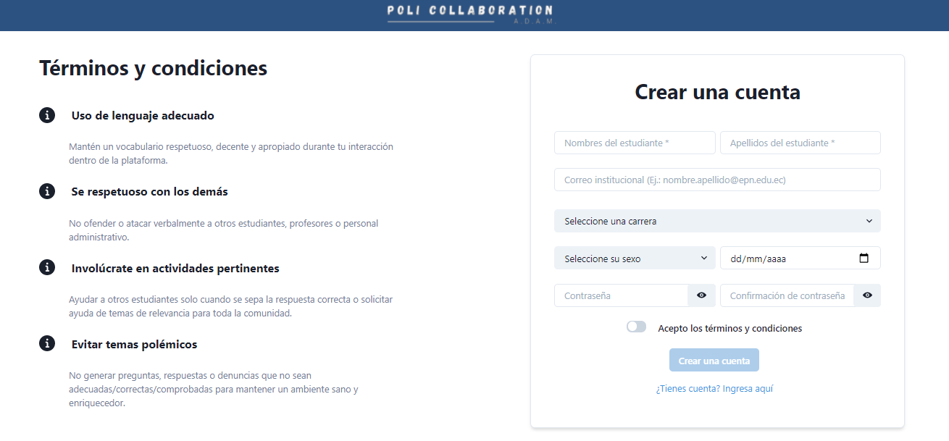

Int-1. Interfaz crear cuenta
Esta interfaz le permite al usuario poder crear una cuenta para acceder al sistema o bien permite redirigir al usuario a la interfaz de inicio de sesión.

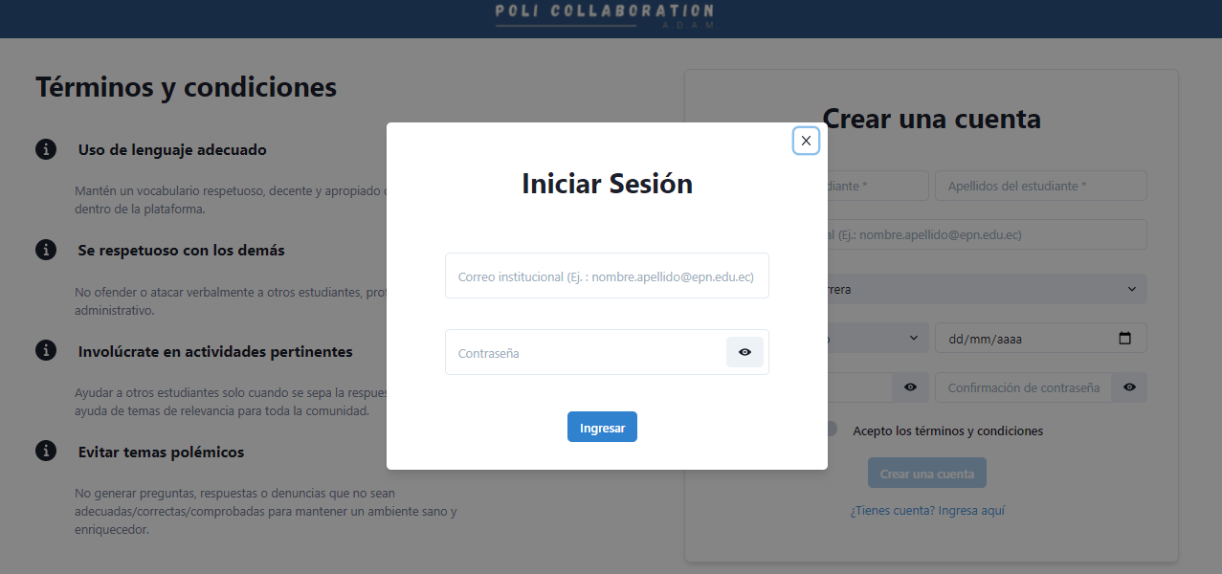

Int-2. Interfaz inicio de sesión
Esta interfaz le permite al usuario poder ingresar al sistema y hacer uso del mismo.

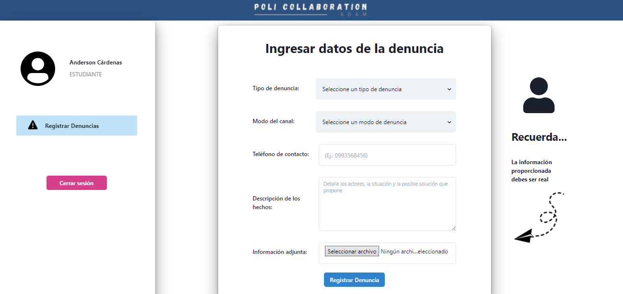

Int-3. Interfaz Usuario
Esta interfaz le permite al usuario hacer uso del sistema, para el presente Sprint solo dispone de la opción de Registrar Denuncia por lo que es la única vista que dispone.

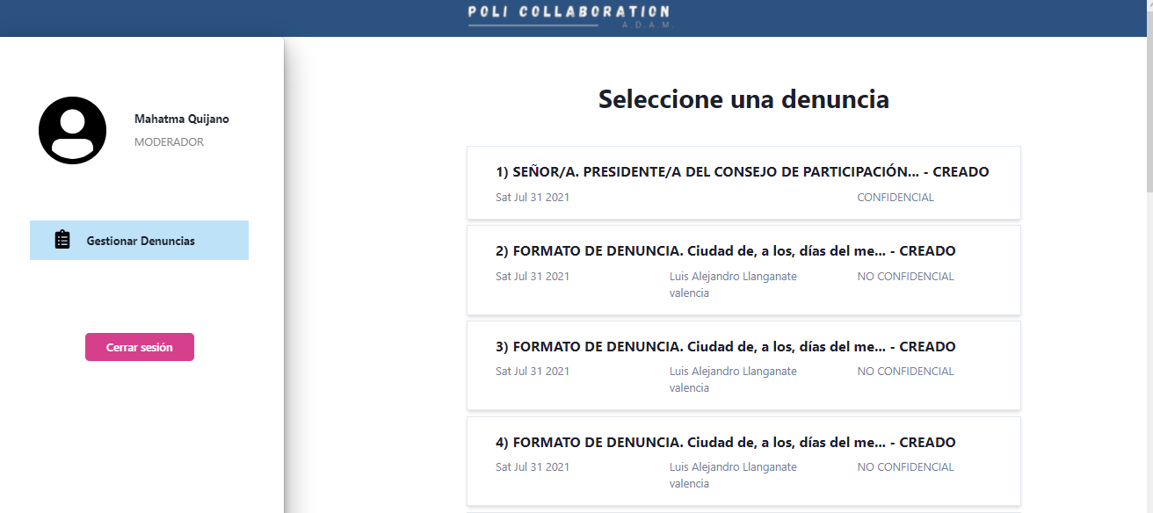

Int-4. Interfaz Usuario Moderador
Esta interfaz le permite al usuario moderador hacer uso del sistema, para el presente Sprint solo dispone de la opción Gestionar Denuncias misma en la que podrá seleccionar las denuncias registradas y poder gestionarlas.

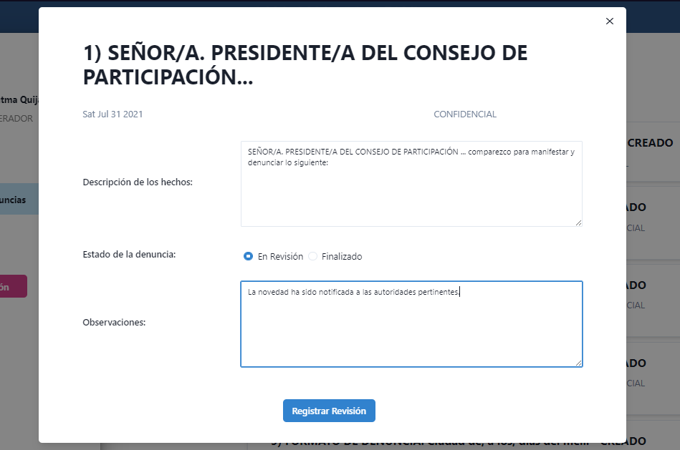

Int-5. Interfaz Usuario Moderador
Esta interfaz le permite al usuario moderador gestionar la denuncia mediante el manejo de su estado y agregar observaciones.

